상품제안서
샤오미 대용량 스포츠 쉐이크 물통 트라이탄 보틀 1L | 상품코드: S43851

 |  |  |  |  |  |  | 02-713-8555 | www.synergygift.co.kr
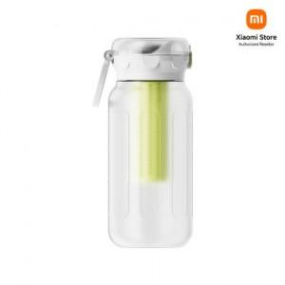

【상세/제작정보】

【인쇄/포장옵션】 | 풀칼라 / 포장지포장

【공급단가】 | 수량 | 30~ | 50~ | 100~ | 500~ | 1,000~
*VAT별도 | 단가 | 18,910원 | 18,520원 | 17,750원 | 16,780원 | 16,490원

【상품 URL】 | https://www.synergygift.co.kr:443/src/goods_detail.php?gdno=43851

